Sheet1
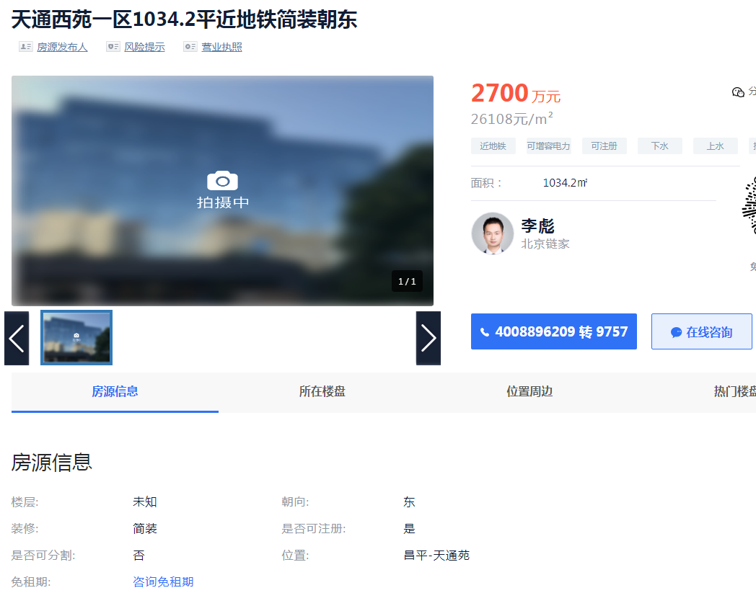

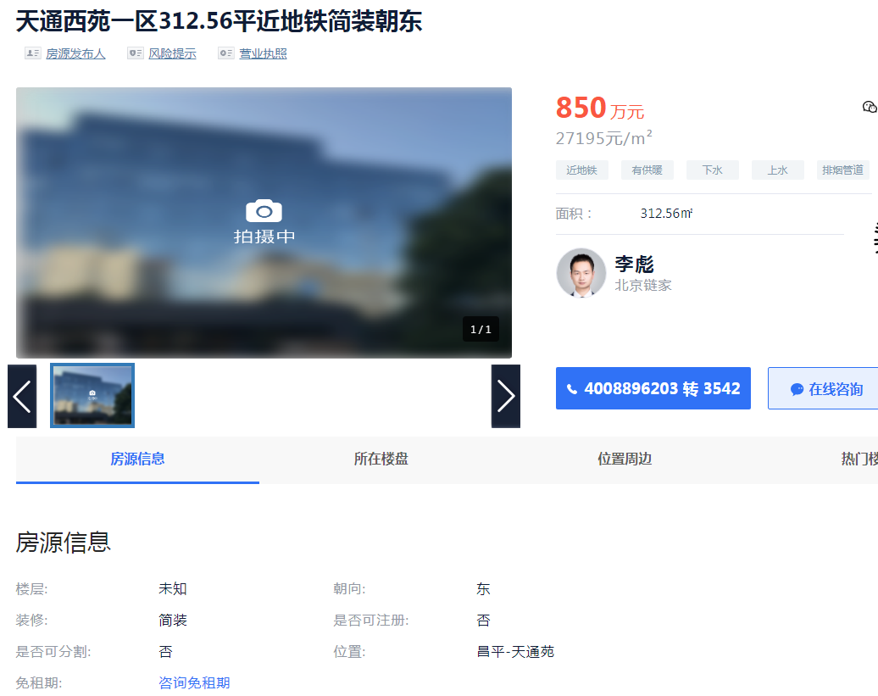

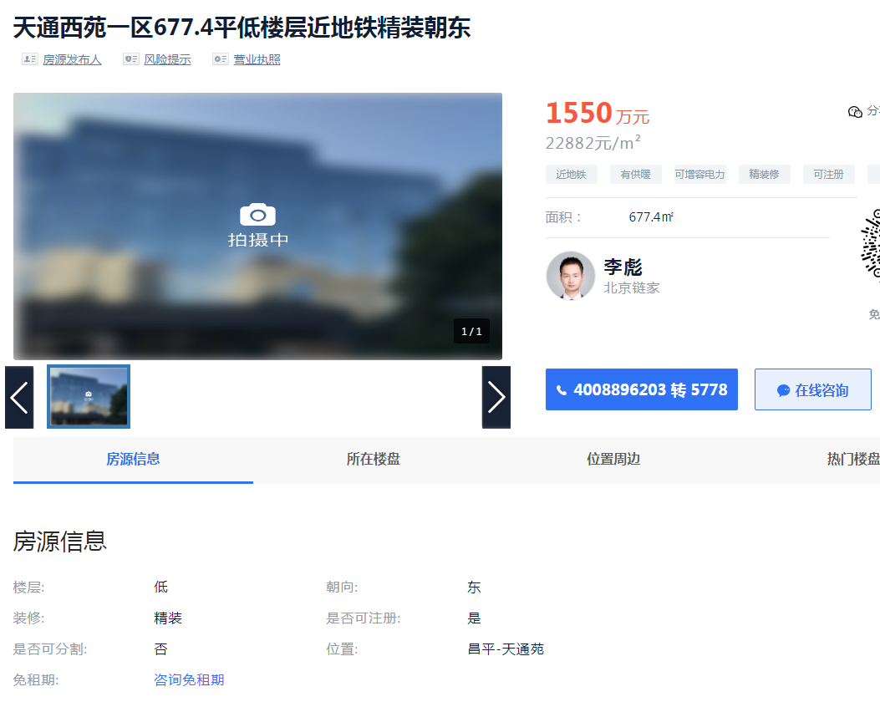

天通苑一区 | 1034.2 | 26108 | 负1至3 | 2300 | 22239.412106
天通苑一区 | 312.56 | 27195 | 负1至3 | 目前出价700左右 | 22395.700026 | 0.82352270732 | 0.9 | 24475.5
天通苑一区 | 677.4 | 22882 | 负1至3

